Sheet1
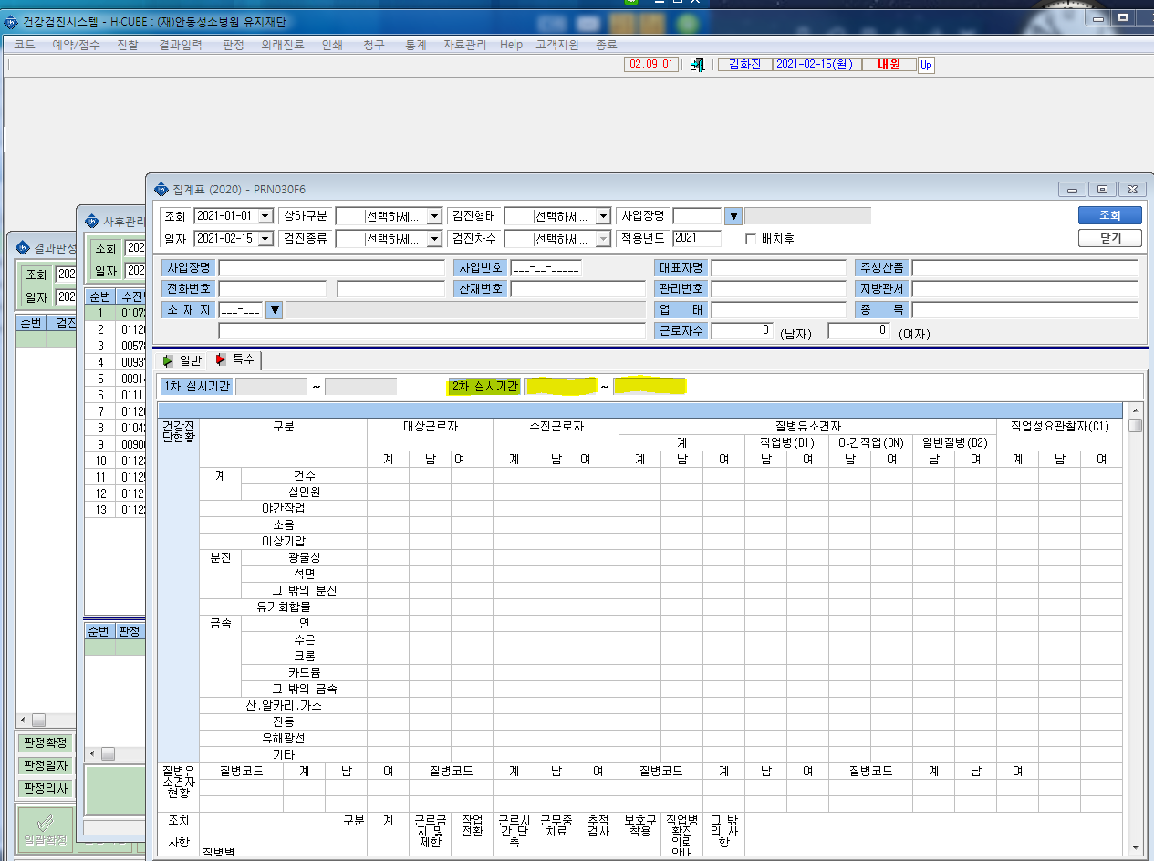
* 특수검진 집계표에서 2차 실시기간 수동으로 수정할수 있도록 부탁드립니다.

